상품제안서
컴팩트 야외 테이블 식탁보 돗자리 K35 / 캠핑용 돗자리 / 야외식탁보 | 상품코드: F28849

 |  |  |  |  |  |  | 02-412-0044 | www.easy1.co.kr
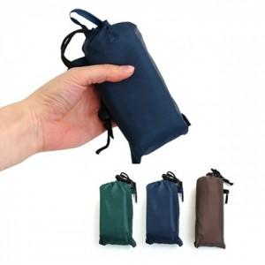

【상세/제작정보】 | 기본수량 미만 인쇄시 비용 추가. 스티커 제작및 부착 비용 별도 문의.

【인쇄/포장옵션】 | 실크 / 포장불가능

【공급단가】 | 수량 | 82~ | 246~ | 820~ | 1,000~ | 3,000~
*VAT별도 | 단가 | 4,440원 | 4,360원 | 4,250원 | 4,180원 | 4,070원

【상품 URL】 | https://easy1.co.kr:443/src/goods_detail.php?gdno=28849

